Tema1
Nombre | Edad | Puntaje (sobre 1000 puntos) | Tiempo en completar examen(en minutos) | Modalidad del Examen | Calificación en Expediente
Marta Pérez | 31 | 642 | 120 | Online | APROBADO
Daniel Martínez | 27 | 420 | 113 | Online | SUSPENSO
Manuel Martín | 65 | 700 | 150 | Presencial | APROBADO
Alejandro Sánchez | 46 | 747 | 110 | Online | APROBADO
María López | 47 | 500 | 152 | Presencial | APROBADO
Luis Pérez | 22 | 438 | 122 | Online | SUSPENSO
Carmen González | 41 | 420 | 113 | Online | SUSPENSO
Sergio Rodríguez | 70 | 781 | 100 | Online | APROBADO
Paula Martín | 21 | 400 | 150 | Presencial | SUSPENSO
Laura García | 65 | 653 | 133 | Presencial | APROBADO
Manuel López | 22 | 456 | 111 | Online | SUSPENSO
Sergio Fernández | 79 | 942 | 113 | Online | APROBADO
María González | 12 | 137 | 120 | Online | SUSPENSO
Carlos García | 17 | 668 | 127 | Presencial | APROBADO
Javier López | 16 | 686 | 124 | Online | APROBADO
Carmen Fernández | 11 | 352 | 155 | Presencial | SUSPENSO
Pedro González | 80 | 992 | 100 | Online | APROBADO
Manuel Fernández | 24 | 505 | 120 | Online | APROBADO
Javier Martín | 21 | 512 | 145 | Presencial | APROBADO
José Gómez | 16 | 200 | 156 | Presencial | SUSPENSO

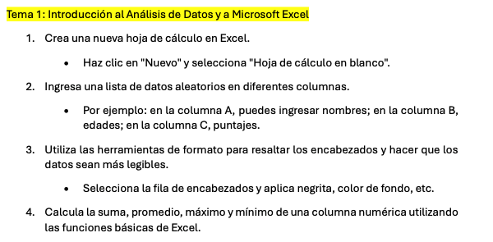
Suma | 733 | 11151 | 2534
Promedio | 36.65 | 557.55 | 126.70
Máximo | 80 | 992 | 156
Mínimo | 11 | 137 | 100

Tema2
Apartado 1. Analizar datos

Sentencia | Resultado
Numero de personas que NO tienen edad y puntaje registrado | 0
Número de personas mayores de 30 | 9
Número de personas menores de 30 | 11
Número de personas mayores de edad | 15
Número de personas entre 20 y 30 años | 6
Número de personas con puntajes menores a 600 puntos | 11
Número de personas llamadas María | 2 | María
Número de personas con edades mayores que el promedio | 8
Numero de personas mayores de edad con puntajes mayores de 500 | 9
Número de personas que hicieron su examen Online | 12
Numero de personas que hicieron el examen Presencial y suspendieron | 3
Numero de personas que hicieron el examen Online y suspendieron | 5
Numero de personas aprobadas | 12
Numero de personas que terminaron el examen por debajo del tiempo promedio | 8
Numero de personas que terminaron el examen por debajo del tiempo promedio y suspendieron | 3
Buscar el puntaje de Antonio Delgado | Nombre no encontrado | Antonio Delgado
Buscar el puntaje de Sergio Rodríguez | 781 | Sergio Rodríguez

Apartados 2 y 3

Gráfico de Dispersión (Edad/Puntaje)
 | Puntaje (sobre 1000 puntos)
31 | 642
27 | 420
65 | 700
46 | 747
47 | 500
22 | 438
41 | 420
70 | 781
21 | 400
65 | 653
22 | 456
79 | 942
12 | 137
17 | 668
16 | 686
11 | 352
80 | 992
24 | 505
21 | 512
16 | 200

Análisis de la relación entre Edad y Puntaje por Participante
 | Edad | Puntaje (sobre 1000 puntos)
Marta Pérez | 31 | 642
Daniel Martínez | 27 | 420
Manuel Martín | 65 | 700
Alejandro Sánchez | 46 | 747
María López | 47 | 500
Luis Pérez | 22 | 438
Carmen González | 41 | 420
Sergio Rodríguez | 70 | 781
Paula Martín | 21 | 400
Laura García | 65 | 653
Manuel López | 22 | 456
Sergio Fernández | 79 | 942
María González | 12 | 137
Carlos García | 17 | 668
Javier López | 16 | 686
Carmen Fernández | 11 | 352
Pedro González | 80 | 992
Manuel Fernández | 24 | 505
Javier Martín | 21 | 512
José Gómez | 16 | 200

Análisis de la relación entre Puntaje y Tiempo de Examen
 | Puntaje (sobre 1000 puntos) | Tiempo en completar examen(en minutos)
 | 642 | 120
 | 420 | 113
 | 700 | 150
 | 747 | 110
 | 500 | 152
 | 438 | 122
 | 420 | 113
 | 781 | 100
 | 400 | 150
 | 653 | 133
 | 456 | 111
 | 942 | 113
 | 137 | 120
 | 668 | 127
 | 686 | 124
 | 352 | 155
 | 992 | 100
 | 505 | 120
 | 512 | 145
 | 200 | 156

Tema3
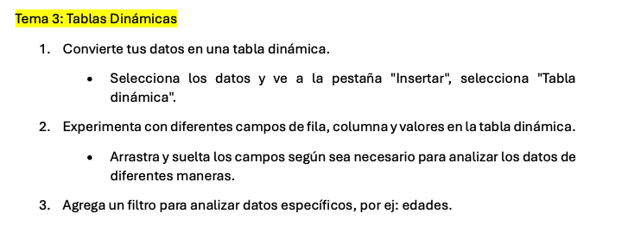
Edad | (Todas)

Suma de Puntaje (sobre 1000 puntos) | Etiquetas de columna
Etiquetas de fila | Online | Presencial | Total general
Alejandro Sánchez | 747 |  | 747
Carlos García |  | 668 | 668
Carmen Fernández |  | 352 | 352
Carmen González | 420 |  | 420
Daniel Martínez | 420 |  | 420
Javier López | 686 |  | 686
Javier Martín |  | 512 | 512
José Gómez |  | 200 | 200
Laura García |  | 653 | 653
Luis Pérez | 438 |  | 438
Manuel Fernández | 505 |  | 505
Manuel López | 456 |  | 456
Manuel Martín |  | 700 | 700
María González | 137 |  | 137
María López |  | 500 | 500
Marta Pérez | 642 |  | 642
Paula Martín |  | 400 | 400
Pedro González | 992 |  | 992
Sergio Fernández | 942 |  | 942
Sergio Rodríguez | 781 |  | 781
Total general | 7166 | 3985 | 11151

